公開
観光客向けアンケート調査 Forms（４言語分合算）12/11~12

 | 回答 | 台湾 | 中国 | 韓国 | ヨーロッパ | アメリカ | 日本 | その他
 | 人数 | 98 | 0 | 3 | 12 | 0 | 22 | 12

国籍

 | 回答 | 20代 | 30代 | 40代 | 50代 | 60代 | その他
 | 人数 | 26 | 19 | 33 | 27 | 31 | 11
年代

 | 回答 | ひとり | 家族・親族 | 友人 | 夫婦・パートナー | その他
 | 人数 | 13 | 59 | 26 | 22 | 29
同行者

 | 回答 | X（旧Twitter） | Facebook | Instagram | YouTube | その他
 | 人数 | 9 | 39 | 34 | 43 | 51

情報源

 | 回答 | 飲食店 | 施設内 | 路上 | 見かけなかった
 | 人数 | 50 | 46 | 34 | 33

掲示物を見た場所

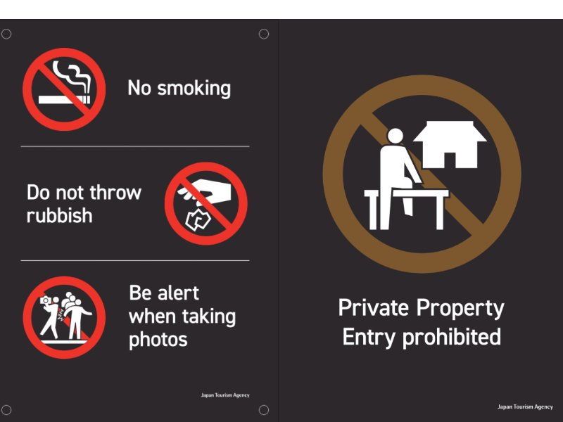

 | 回答 | 抑止された | 抑止しなかった | 分からない
 | 人数 | 112 | 13 | 24

掲示物の抑止力

 | 回答 | 変わった | 変わらなかった | 分からない
 | 人数 | 109 | 18 | 19

マナーに対する意識の変化

 | 回答 | 柵を超えてはいけない | 柵の上に乗ってはいけない | 私有地への立ち入り禁止 | わからない
 | 人数 | 46 | 4 | 90 | 7

ピクトグラムの意味

 | 回答 | 知っている | 知らなかった | 禁煙と書かれていなければ吸ってよいと思っていた
 | 人数 | 130 | 12 | 5

喫煙エリアについて

 | 回答 | とても快適 | 快適 | やや不満 | 利用していない
 | 人数 | 71 | 30 | 4 | 42

公衆トイレの仕様

